לוקאלית - טיפול בממצאים
ממצא | טיפול
התקנת GPO על מחשב HOME שלב 1 - CMD | FOR %F IN ("%SystemRoot%\servicing\Packages\Microsoft-Windows-GroupPolicy-ClientTools-Package~*.mum") DO (DISM /Online /NoRestart /Add-Package:"%F")
התקנת GPO על מחשב HOME שלב 2 - CMD | FOR %F IN ("%SystemRoot%\servicing\Packages\Microsoft-Windows-GroupPolicy-ClientExtensions-Package~*.mum") DO (DISM /Online /NoRestart /Add-Package:"%F")

מתקפת רשת MITM6 | נווט ל- ncpa.cpl קליק ימני על כרטיס הרשת properties בטל V ע"ג tcp/ipv6

ביטול LLMNR | נתב ל- local computer policy (gpedit.msc) computer configuration -> administrative tamplate -> network -> dns client -> turn off multicast name resolution enable apllly __________________ | 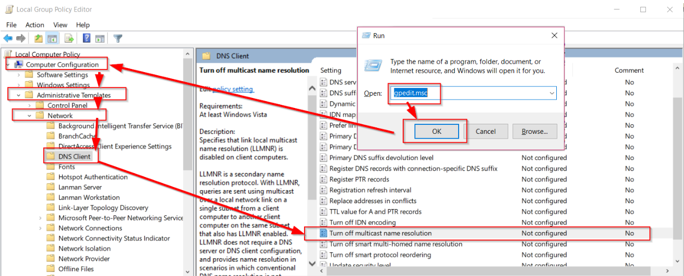 | <--------- | 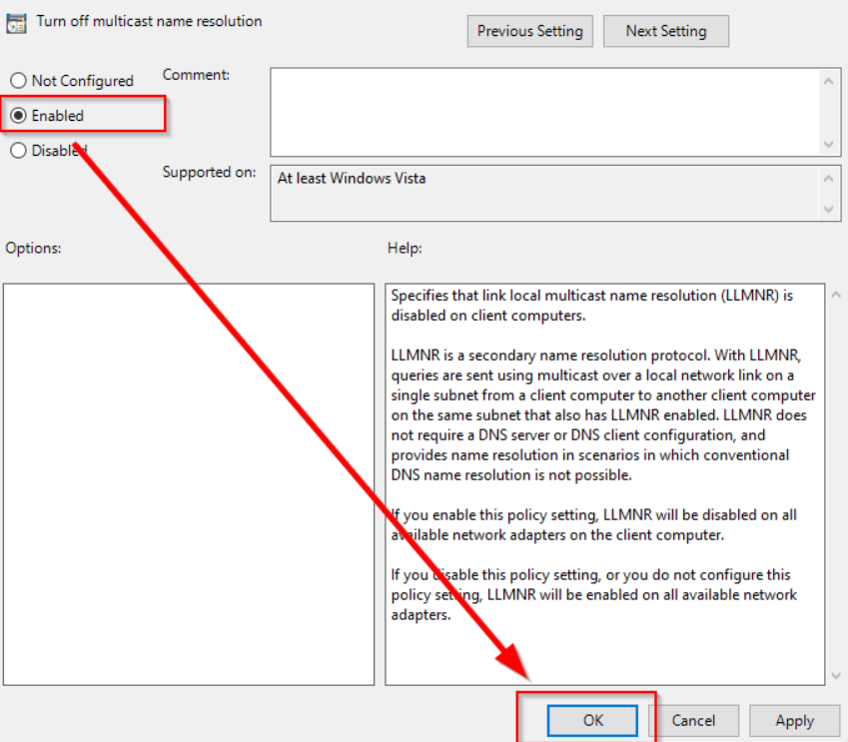
ביטול LLMNR ע"י script powershell | New-Item "HKLM:\SOFTWARE\Policies\Microsoft\Windows NT" -Name DNSClient -Force New-ItemProperty "HKLM:\SOFTWARE\Policies\Microsoft\Windows NT\DNSClient" -Name EnableMultiCast -Value 0 -PropertyType DWORD -Force

ביטול NET-BIOS | נווט ל- ncpa.cpl קליק ימני על כרטיס הרשת properties tcp/ipv4 advenced win סמן Vעל -> disable netBIOS over tcp
ביטול NET-BIOS ע"י script powershell | $regkey = "HKLM:SYSTEM\CurrentControlSet\services\NetBT\Parameters\Interfaces" Get-ChildItem $regkey |foreach { Set-ItemProperty -Path "$regkey\$($_.pschildname)" -Name NetbiosOptions -Value 2 -Verbose}

ביטול שימוש ב-SMB V1 __________________________________________ | בחיפוש חפש: windows features turn windows features on ro off להוריד את הסימון מ- SMB 1.0/CIFS File Sharing Support OK או שדרך powershell זהה וכבה גרסה 1 Get-SmbServerConfiguration | Select EnableSMB1Protocol Set-SmbServerConfiguration -EnableSMB1Protocol $false זהה והדלק גרסה 2 Get-SmbServerConfiguration | Select EnableSMB2Protocol Set-SmbServerConfiguration -EnableSMB2Protocol $true | 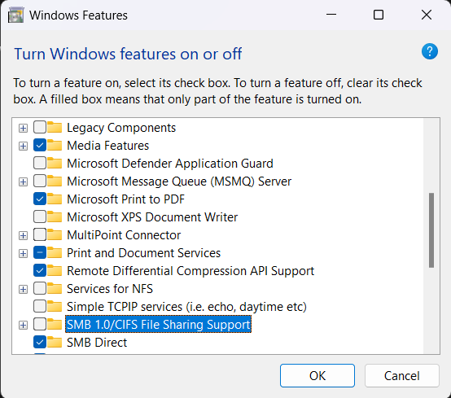

הקשחת מדיניות סיסמאות | בתהליך זה נגדיר מדיניות סיסמאות מוקשחת: נווט ל- local group policy security setting -> password policy 1. מינימום תווים לסיסמה. המלצה -9 2. לזכור היסטוריית סיסמאות אחורה שלא תוחלף הסיסמה לסיסמה שכבר הייתה - המלצה 10 אחורה 3.מקסימום תוקף לסיסמה - 90 יום 4. סיסמה חייבת להכיל תווים מיוחדים מספרים אותיות גדולות וקטנות - enable 5. שמור סיסמאות באופן מוצפן - DISABLE 6. לתדרך משתשמים לא להשתמש בסיסמאות קלות לניחוש * כדוגמת Aa123456! וכד' *שמות ותאריכי לידה וכד'. | In Group Policy, expand Computer Configuration > Windows Settings > Security Settings > Local Policies, and then select Security Options. In the list of available policies, double-click Network security: Do not store LAN Manager hash value on next password change. Select Enabled > OK.

הפעלת SMBSIGGING | local group policy editor computer configuration -> windows settings -> security settings -> security options : microsoft network client: digitally sign communication (always) -> disable microsoft network client: digitally sign communication (if server agrees) -> enable microsoft network server: digitally sign communication (always) -> ENABLE microsoft network server: digitally sign communication (if server agrees) -> DISABLE

חסימת גישה ל-CMD | לפני שנטמיע זאת צריך לוודא שאין קיבצי bat שנצרכים לרוץ על המחשב בהפעלתו | לבצע אחרי הסרת הלוקאל אדמין

חסימת גישה ל-POWERSHELL | לפני שנטמיע זאת צריך לוודא שאין סקריפטים של powershell שנצרכים לרוץ על המחשב | לבצע אחרי הסרת הלוקאל אדמין

תהליך להסרת הרשאות אדמין לוקאלי ע"ג מחשב | תהליך זה דורש מספר שלבים: יצירת משתמש עם הרשאות ADMIN מקומיות ע"ג המחשב לשימוש צוות ה-IT הסרת המשתמש הרגיל מקבוצת ה-administrator | יצירת המשתמש net user admin Password /add net localgroup administrators admin /add הסרת המשתמש הרגיל מקבוצת אדמיניסטרטור net localgroup administrators username /delete

